エビデンス
１、画面初期化
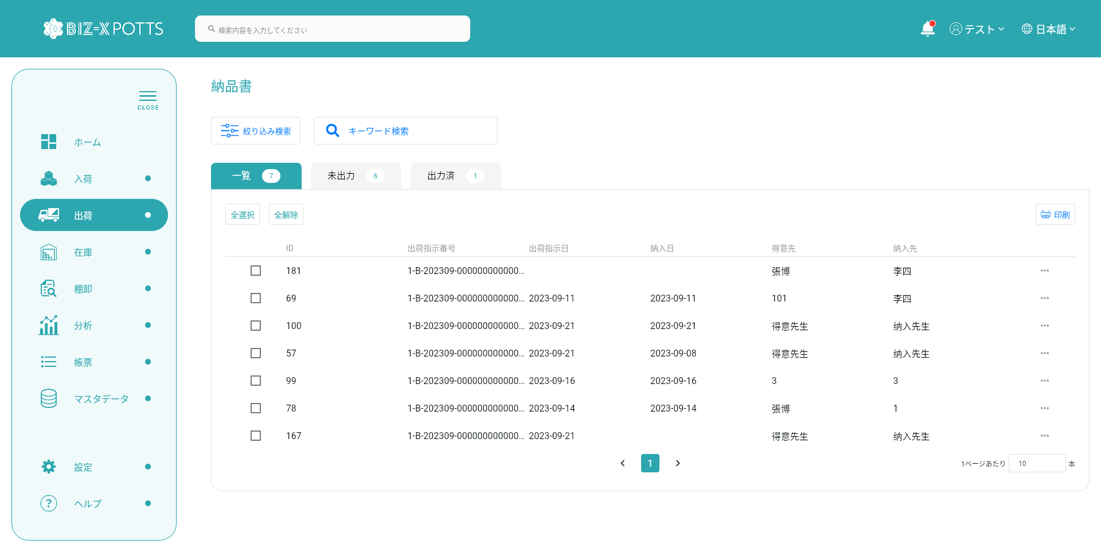

２，検索

２.1，検索条件
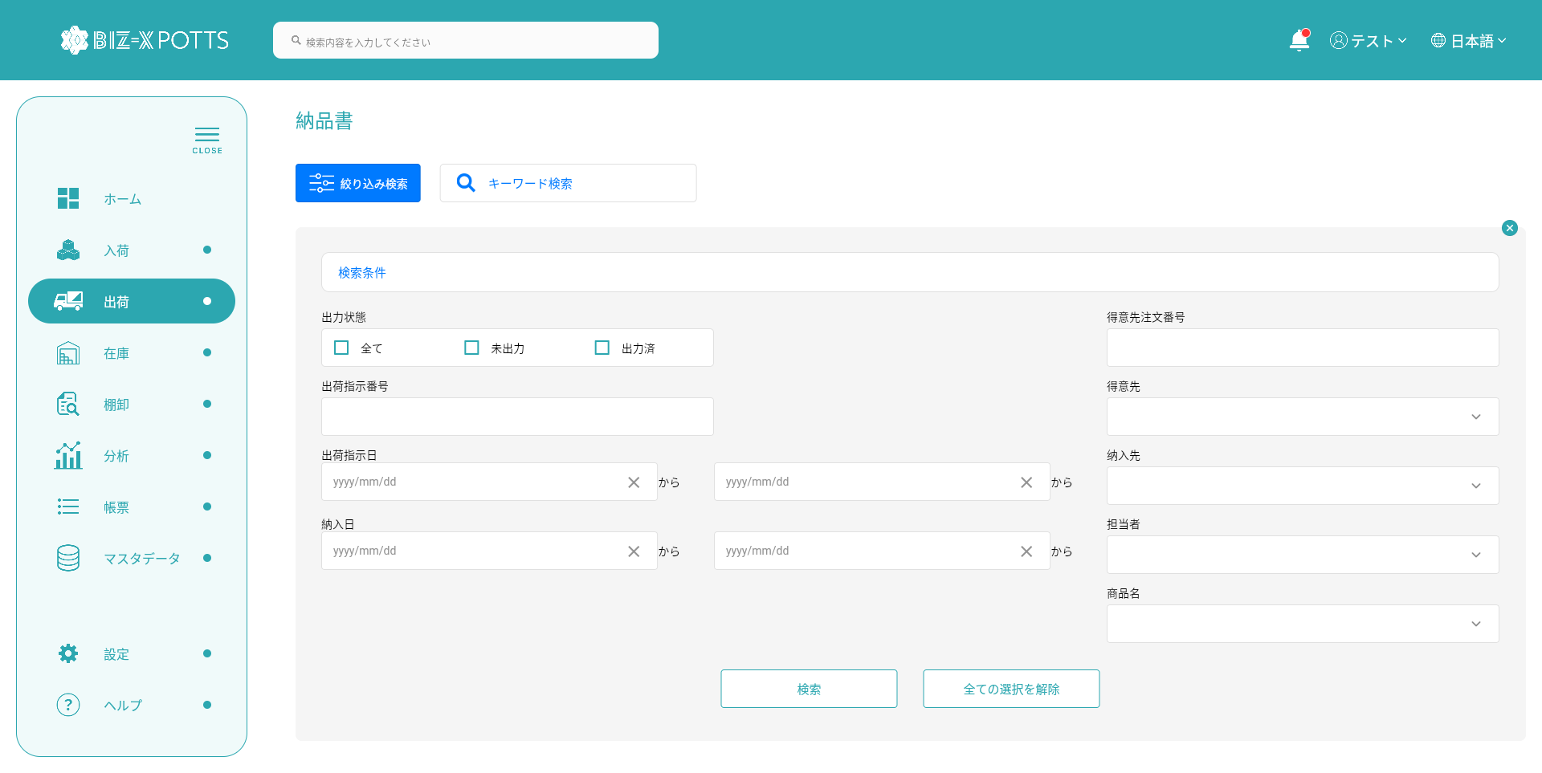

入力検索条件です

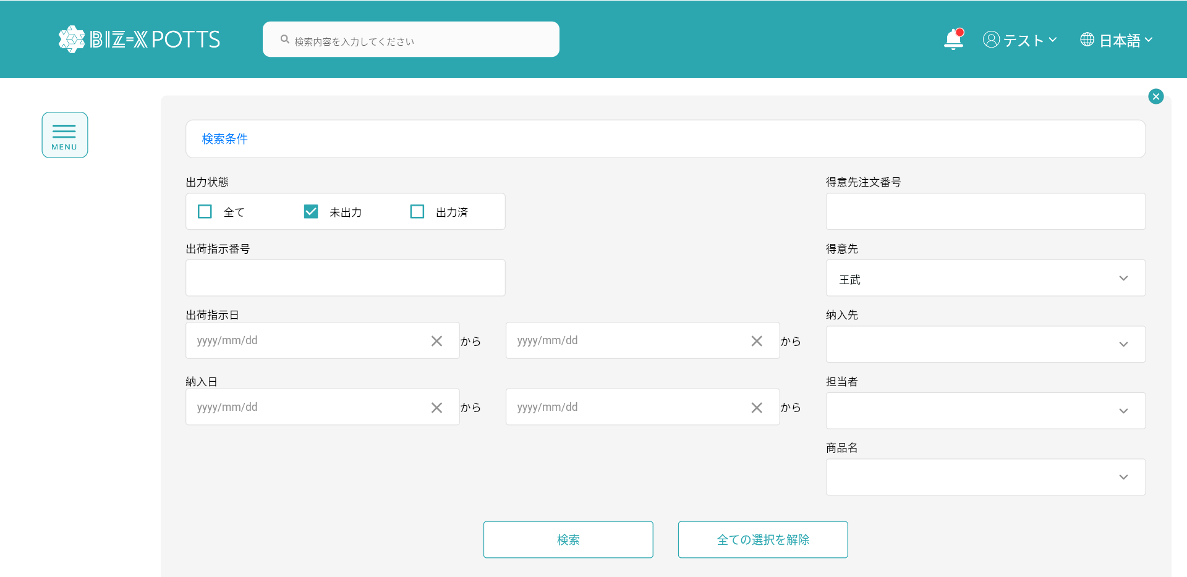

検索条件1

検索条件2

入力された検索条件をすべてクリアします



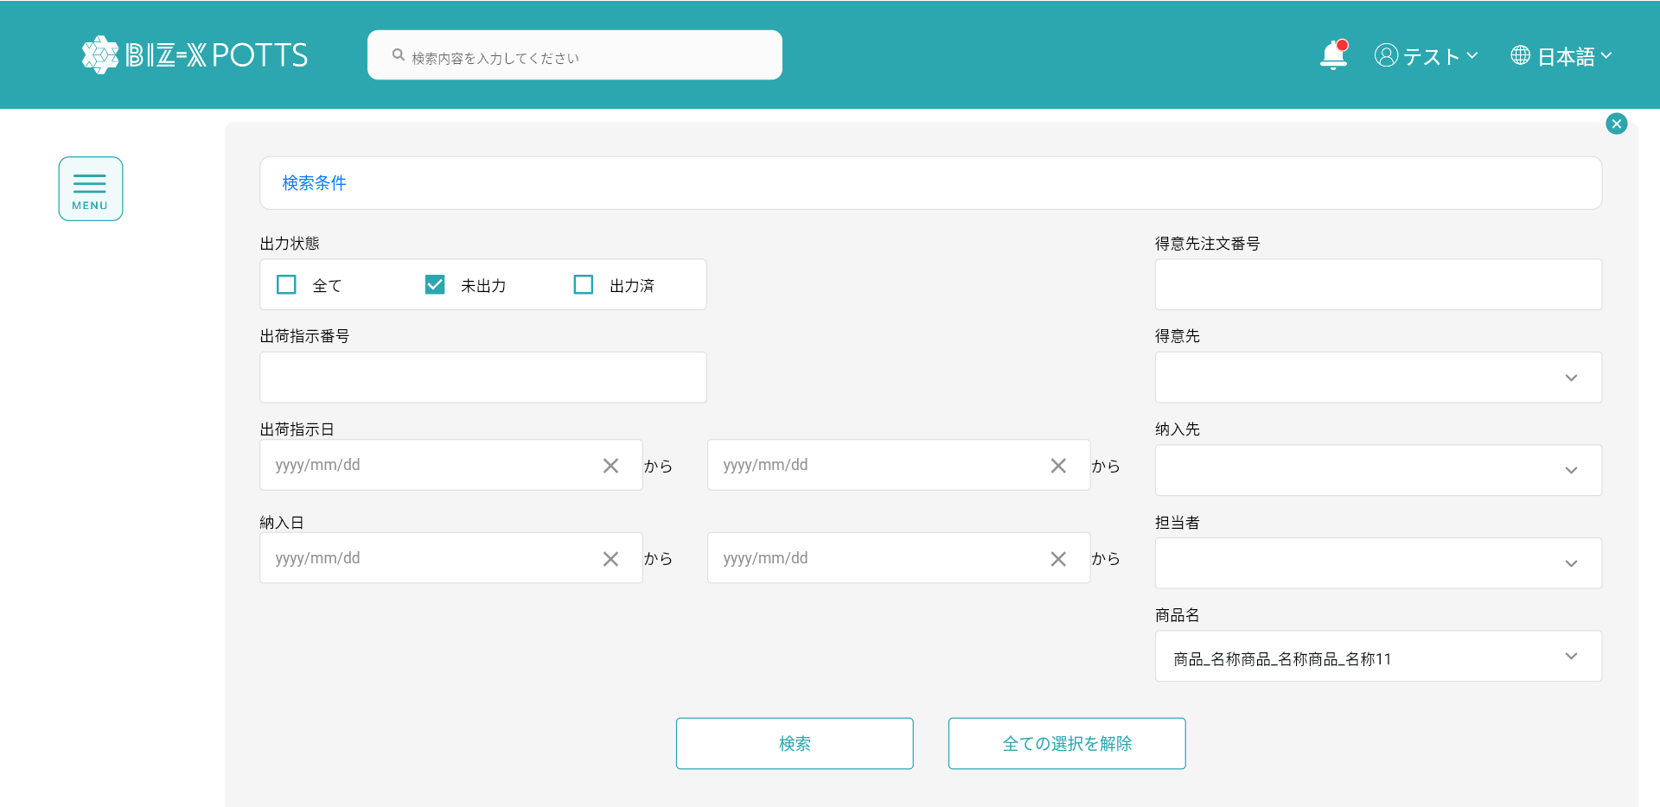

検索条件1

検索条件2

入力された検索条件で検索します。

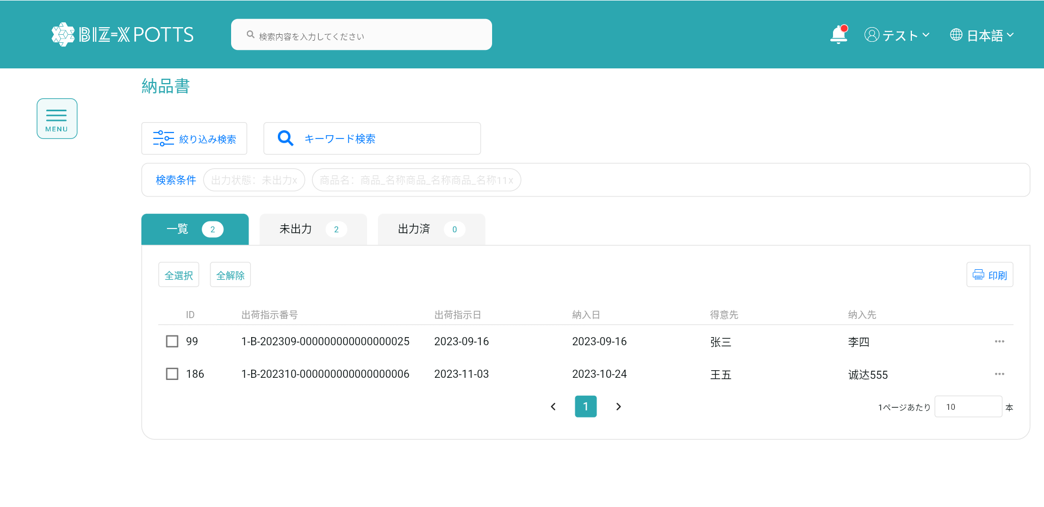

検索条件

検索結果です

2.2，キーワード検索
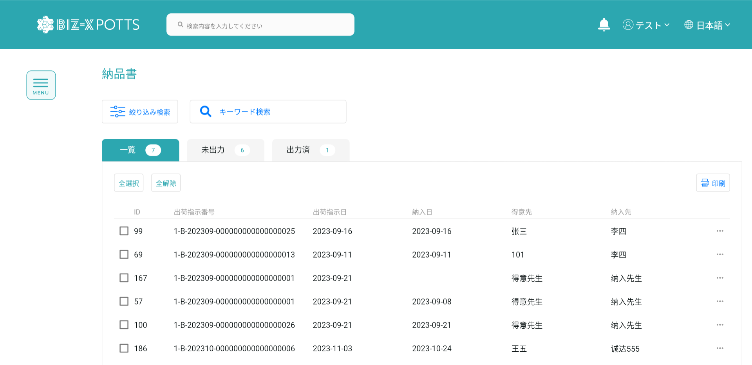

検索条件を入力します

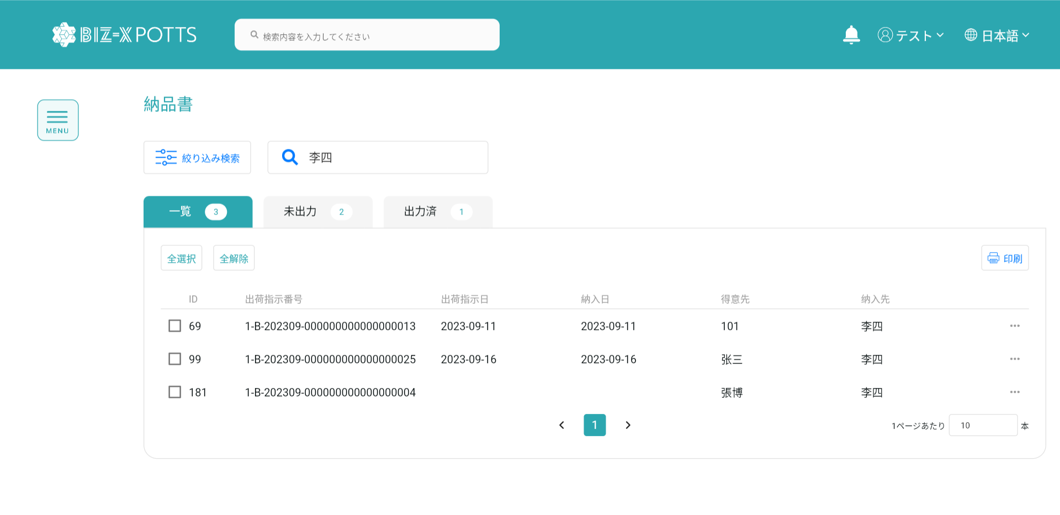

検索条件

検索結果です

３，印刷

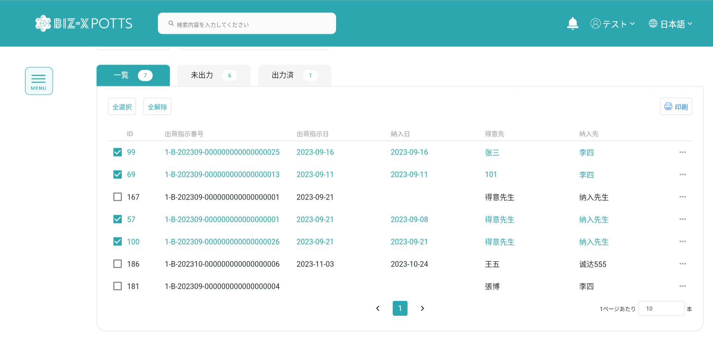

選択したデータに基づいて印刷します

選択されたデータです

４，印刷プレビュー

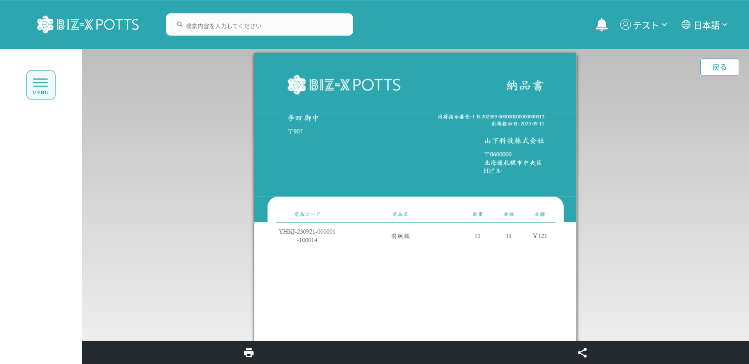
納品書に戻ります

印刷スルー

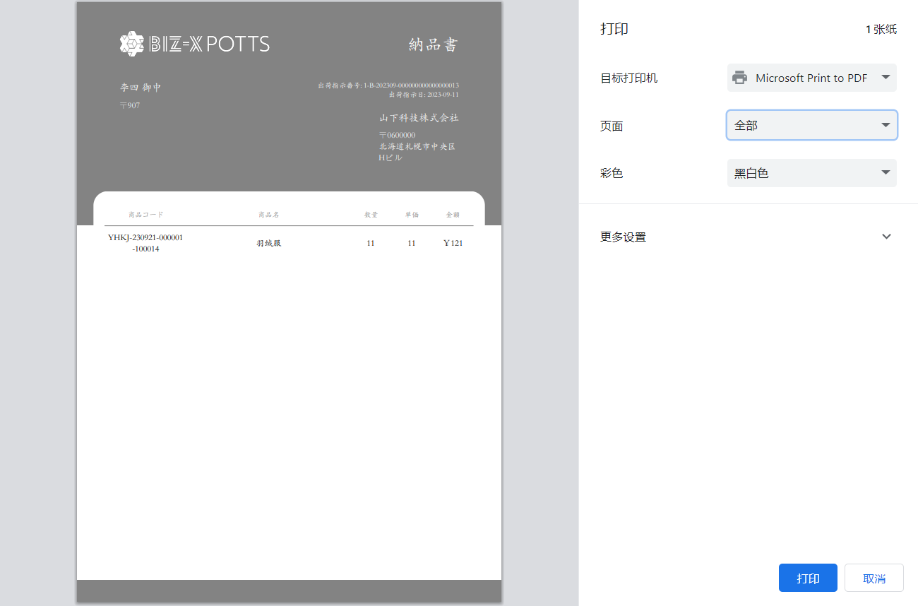
印刷スタイルを設定します

印刷をキャンセルし,印刷画面に戻ります。

印刷データです

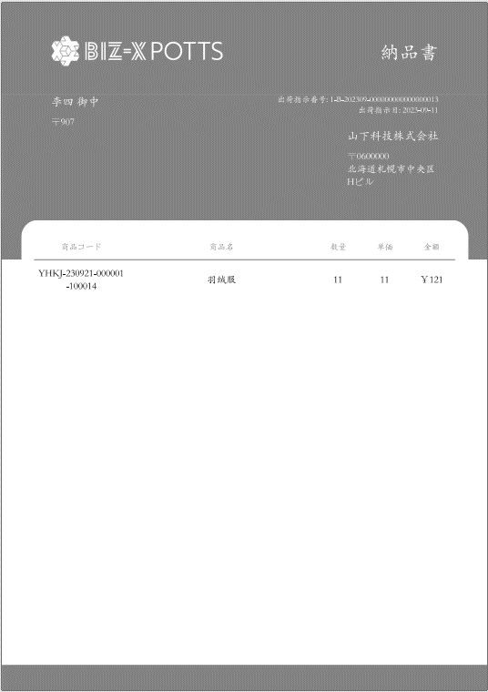

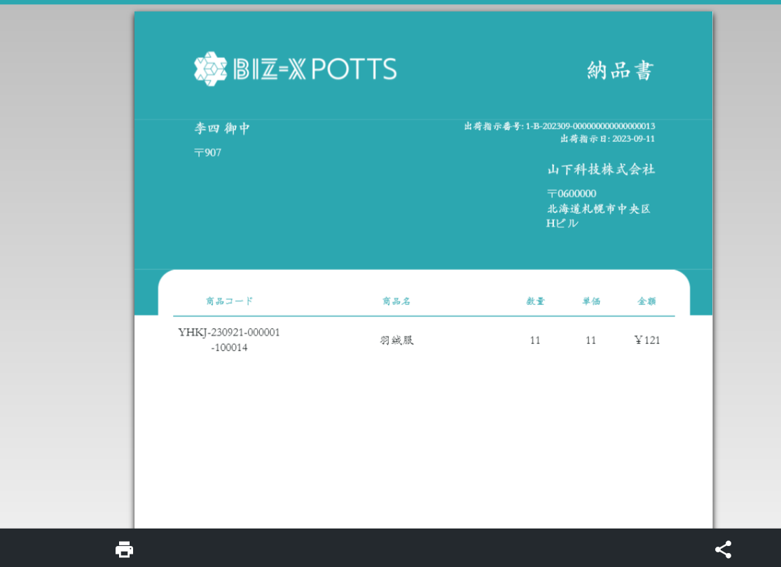

ドキュメントをダウンロードします

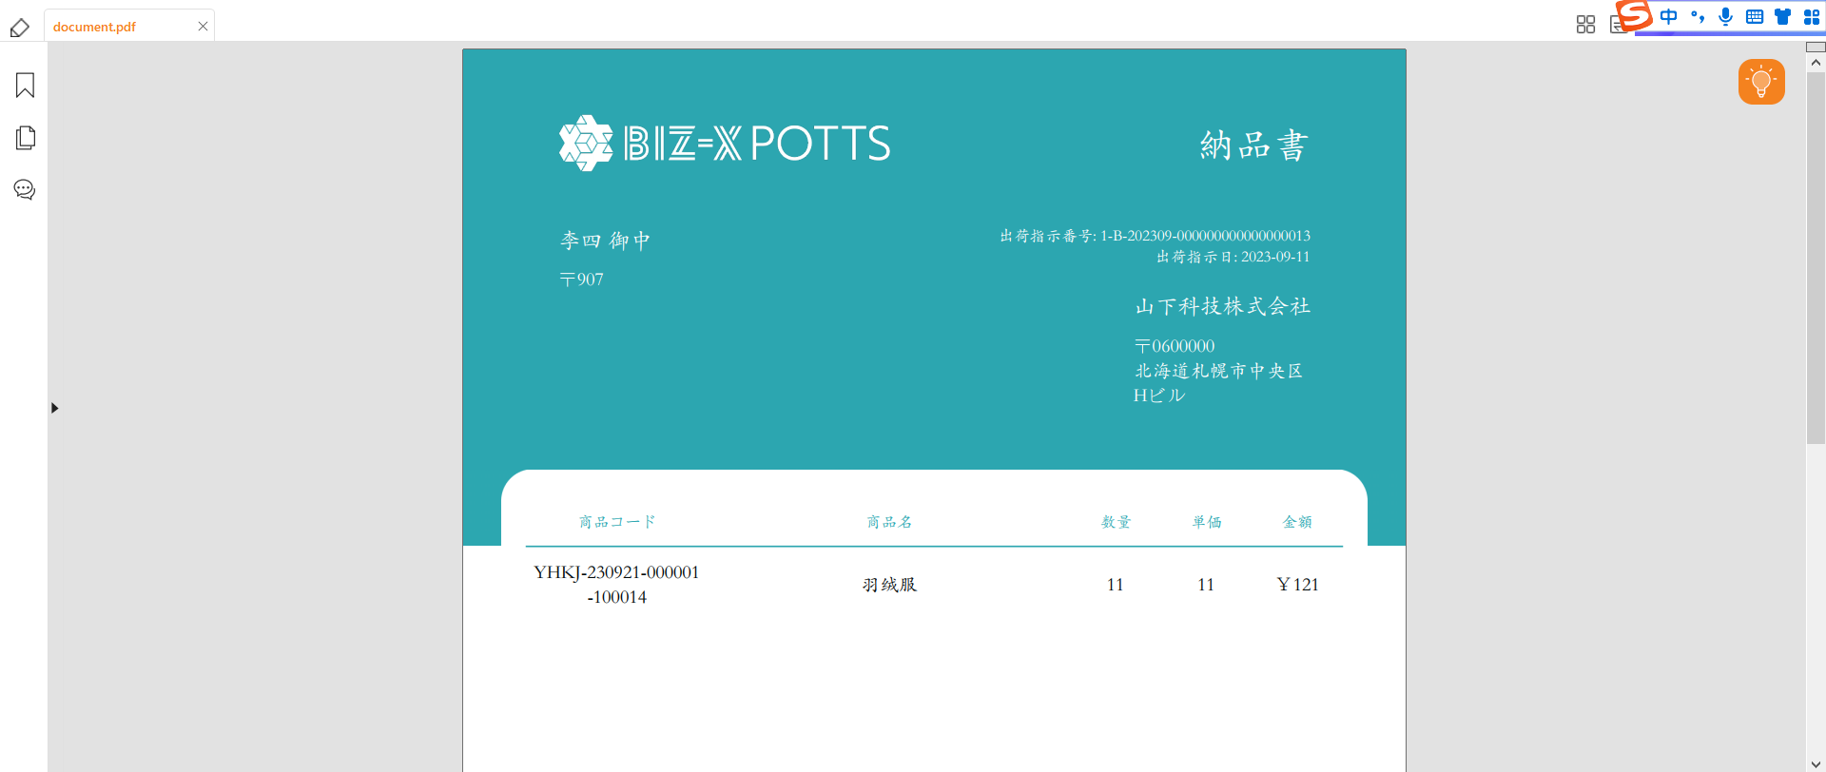

５，Tap

５.1，Tap一览


すべてのデータです

 | ５.2，Tap未出力
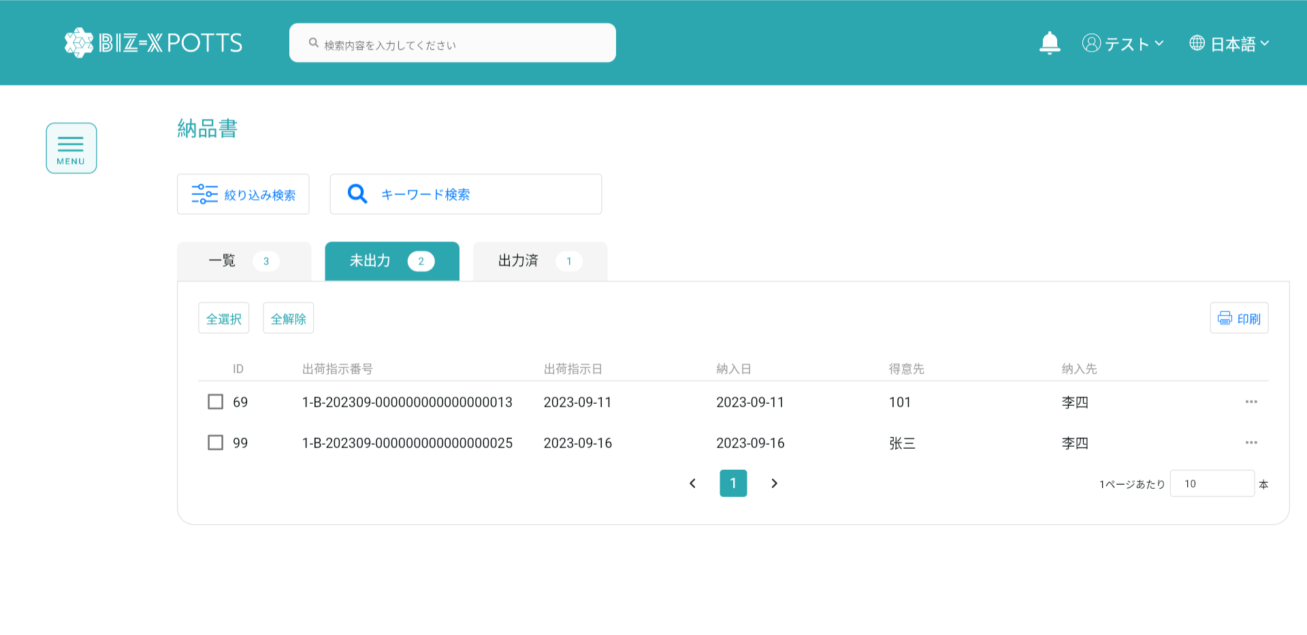

未出力状態データです

５.2，Tap未出力
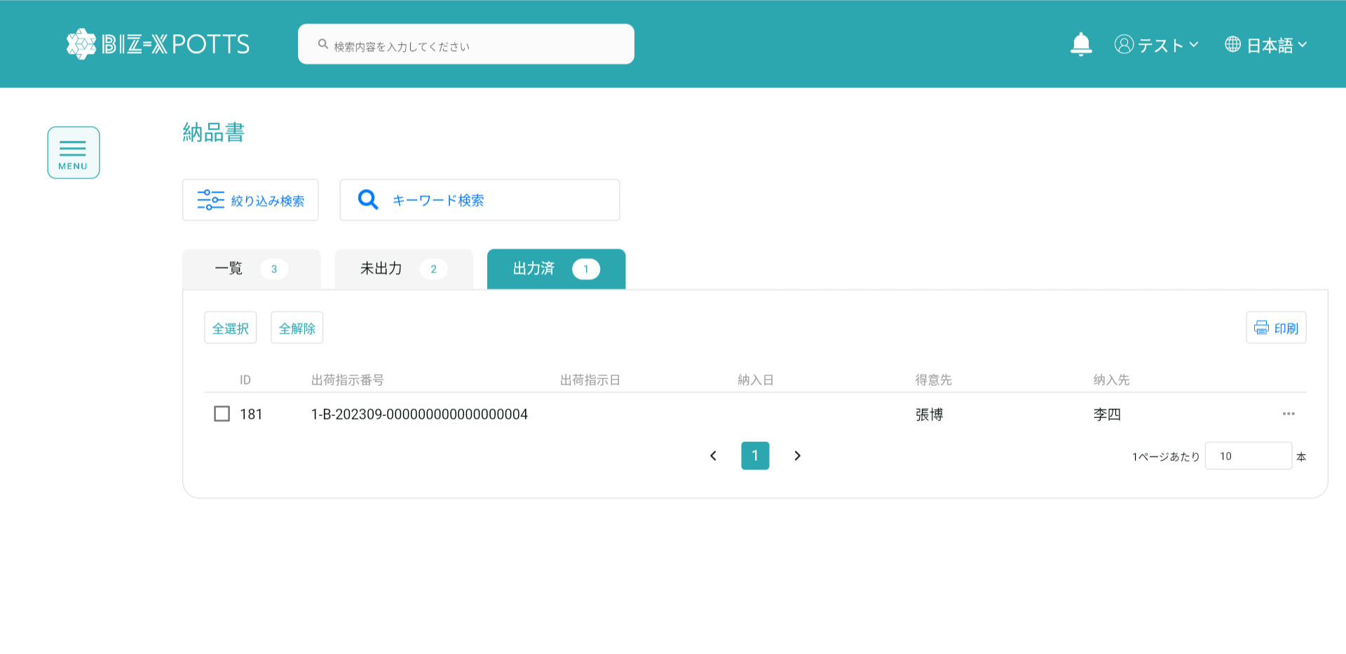

出力済状態データです

6，納品明細

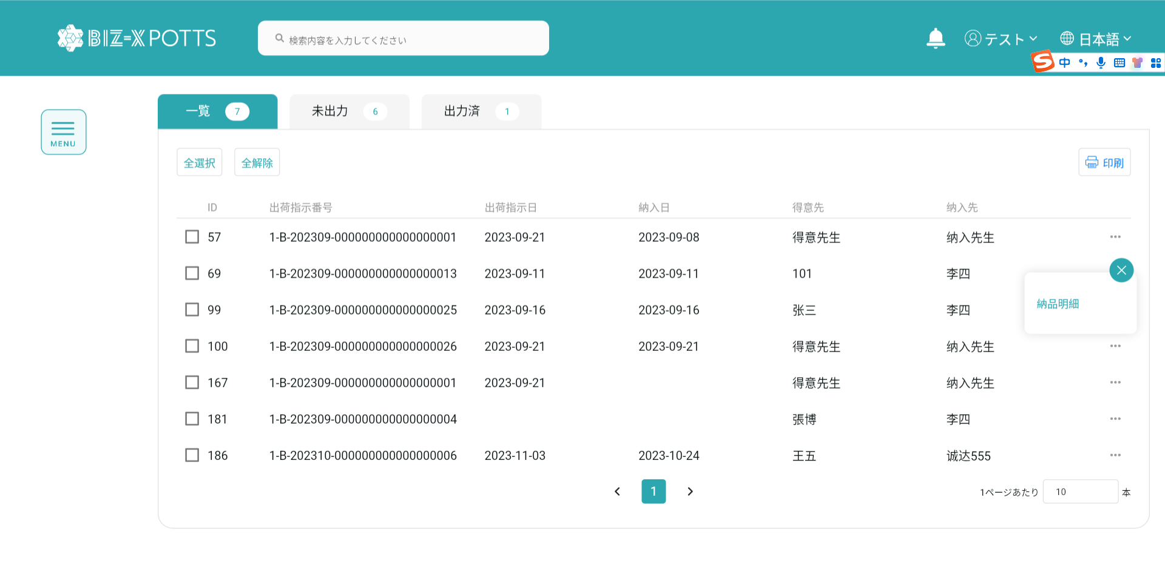

納品明細ページに遷移します

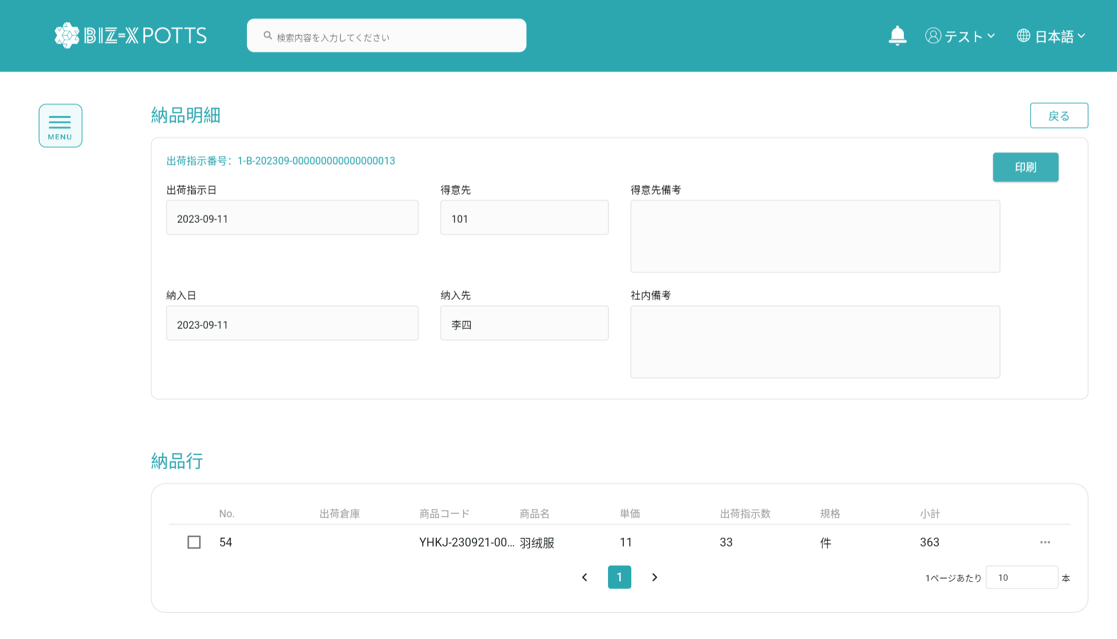

納品書に戻ります

機能は同納品書一覧印刷と同じです

7，納品行明細
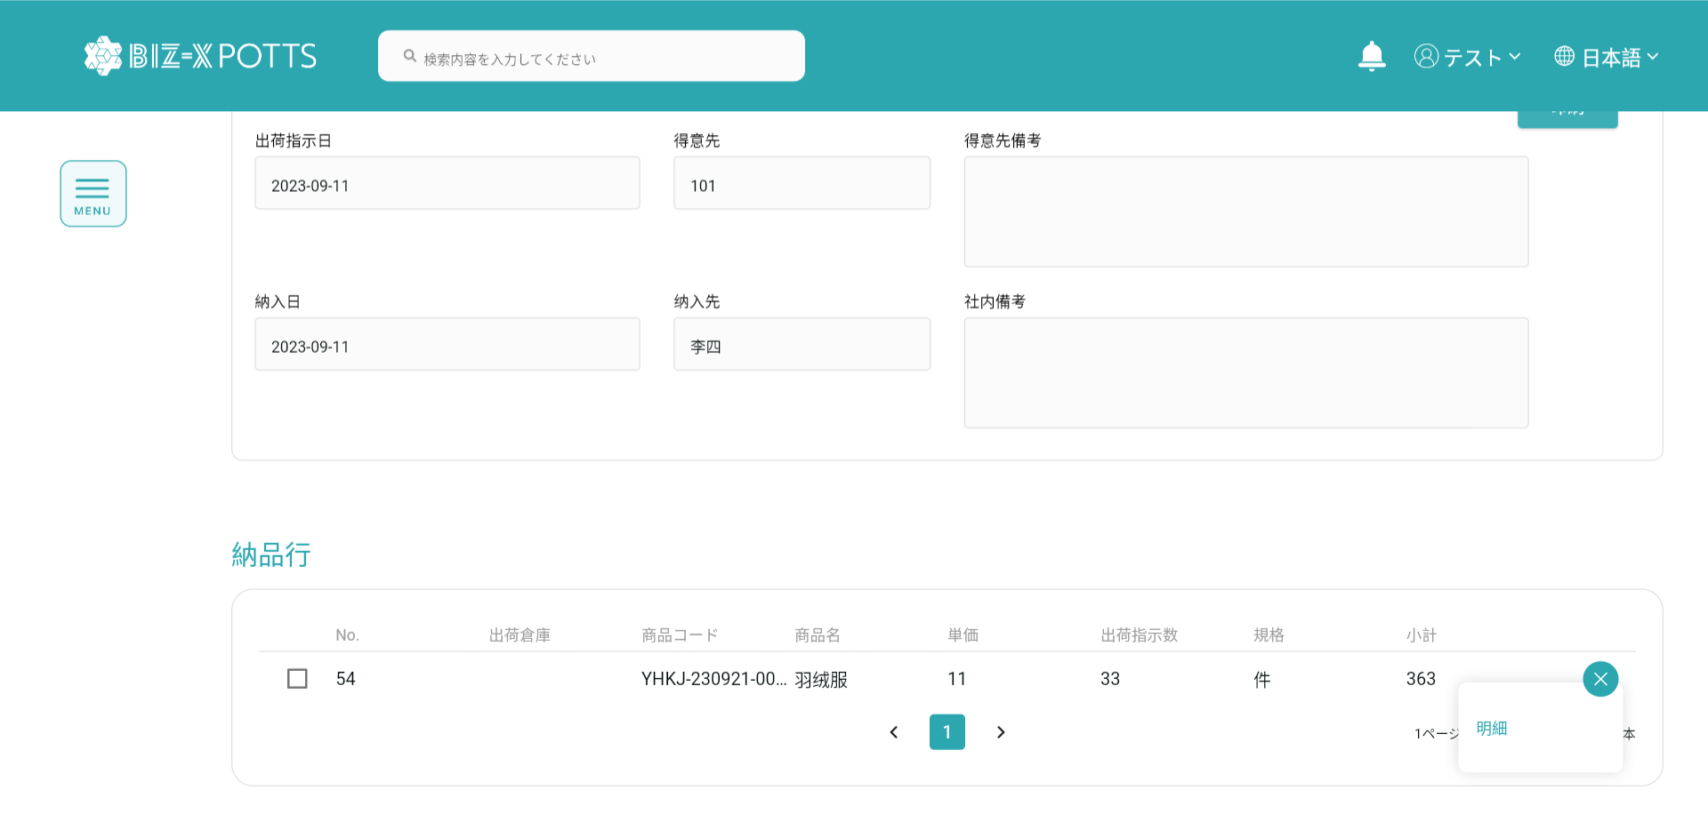

クリックすると明細が出ます。

弾窓を閉めます

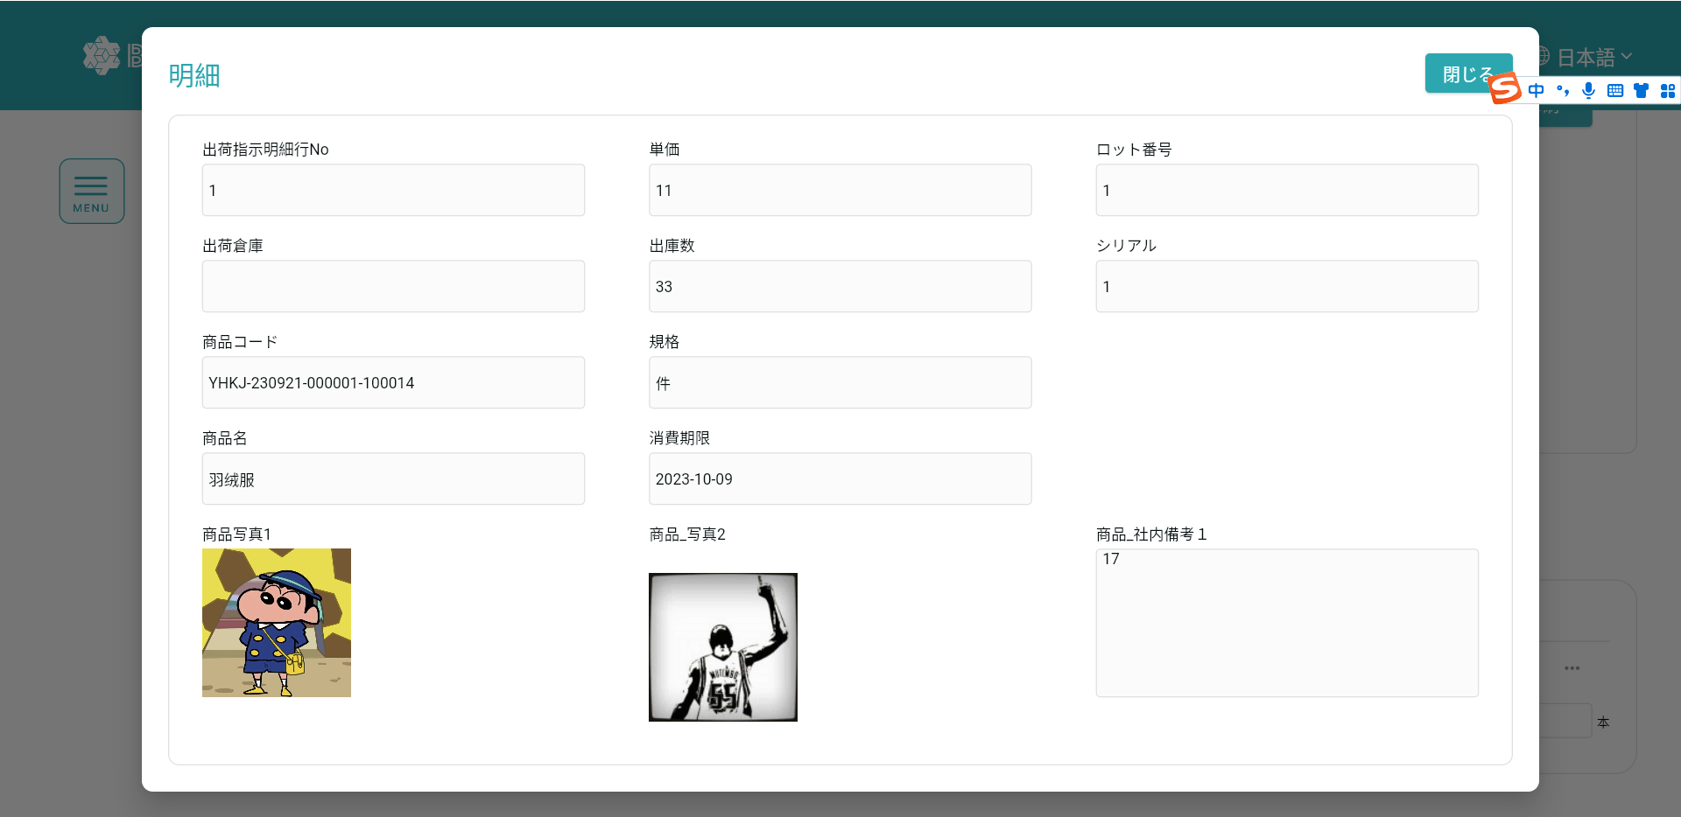
明細データです

